記載例
全建統一様式 第６号
 |  |  |  |  |  |  |  |  |  |  |  |  |  |  |  |  |  |  |  |  |  |  |  |  | 元 請 確認欄

事業所の名称 |  |  |  | 株式会社松村組 丸の内ビル工事事務所
所 長 名 |  |  |  | 冬 山 三 郎 |  |  |  |  | 殿 |  |  |  |  |  |  |  |  |  |  |  |  |  |  | 会 社 名 |  |  |  |  | 大山建設株式会社
 |  |  |  |  |  |  |  |  |  |  |  |  |  |  |  |  |  |  |  |  |  |  |  | 現場代理人 （現場責任者） |  |  |  |  | 中 島 明 |  |  |  |  |  | 印
この欄には、工事安全衛生目標として、工事安全衛生方針に基づいて、施工する
工事の工事期間において、確保すべき実施事項の安全衛生の水準を示す。
 |  |  |  |  |  |  |  |  |  |  |  |  |  |  |  |  |  |  |  |  |  |  |  |  |  |  |  | 平成 |  | 24 | 年 | 7 | 月 | 8 | 日 | 作成
この欄には、工事安全衛生方針として、
施工する工事の安全衛生を確保するための、
基本的な考え方を示す。
この欄には、施工する工事で実施する
安全施工サイクルに関係する各種の
日常の安全衛生活動を示す。
工 事 安 全 衛 生 計 画 書

工事安全衛生方針 |  |  |  |  | ・ 当社及び作業所の安全衛生ルールを遵守 ・ 特定した危険有害要因に対しての実施事項（ 除去・低減策） の実施 ・ 作業開始前、作業中の安全状態の指差し確認

工事安全衛生目標 |  |  |  |  | ・ 墜落危険作業では安全帯を使用（ 使用率 １００％ ） する。 ・ 移動式クレーン災害ゼロの実現のため、移動式クレーンの旋回範囲への立入禁止、アウトリガーの張出し、適正な玉掛けを徹底する。 ・ ＫＹ 活動における「私たちはこうする」を全員で遵守し、不安全行動を排除する。

工 種 |  |  |  |  | 工 種 別 工 事 期 間 |  |  |  |  |  |  |  |  |  |  |  |  |  |  |  |  |  |  |  |  |  |  |  |  | 日常の安全衛生活動
 |  |  |  |  | ７月１・２周 |  |  |  |  | ７月３・４週 |  |  |  |  |  |  |  |  |  | ８月１・２・３週
足場組立て工事 |  |  |  |  |  |  |  |  |  |  |  |  |  |  |  |  |  |  |  |  |  |  |  |  |  |  |  |  |  | ・安全ミーティング ・ＫＹＫ ・作業中の指揮・監督 ・安全工程打合せ会 ・終業時片付け ・作業終了報告
鉄筋組立て工事
この欄には、工事（作業）の種別と
工事（作業）予定の期間を示す。
この欄には、施工する工事に
必要とする主要な資機材、保
護具、資格を示す。

資機材・保護具・資格の区分／その種類
主な使用機械設備 |  |  |  |  | 積載型移動式クレーン、鉄筋切断機、鉄筋曲げ機
主な使用機器・工具 |  |  |  |  | ハンマ、ラチェット、玉掛ワイヤロープ、手ハッカー
主な使用資材 |  |  |  |  | 枠組み足場材、鉄筋、結束番線
使用保護具 |  |  |  |  | 保護帽、安全帯、安全靴、手袋（ 軍手・革）
有資格者・配置予定者 |  |  |  |  | 移動式クレーン運転免許者、玉掛技能講習修了者、合図者、鉄筋組立て作業指揮者（ 職長）
１．危険性又は有害性の特定 |  |  |  |  |  |  |  |  |  |  | ２．リスクの見積り |  |  |  |  |  |  |  |  |  |  | ３．リスク低減措置内容の検討
作業区分 |  |  |  |  | 予測される災害（危険性又は有害性） |  |  |  |  |  | 可能性 （度合） |  | 重大性 （重篤度） |  | 見積り |  |  |  | リスク レベル |  |  | リスク低減措置
移動式クレーンの設置 |  |  |  |  | クレーンの設置場所の地盤状態が悪 く、クレーンが転倒する。 |  |  |  |  |  | 2 |  | 2 |  | 4 |  |  |  |  |  |  | ① 設置地盤に凸凹、傾斜等がある場合は、地盤を整地するか角材等 により水平にする。 ② 地耐力不定の場合は、地盤改良、敷き鉄板等で補強する。
 |  |  |  |  |  |  |  |  |  |  |  |  |  |  |  |  |  |  |  | 3

 |  |  |  |  | アウトリガーの張り出しが不十分なため、転倒する。 |  |  |  |  |  | 3 |  | 2 |  | 5 |  |  |  |  |  |  | ① アウトリガーをすべて張り出すこと。 ② モーメントリミッターの自動停止装置機能は解除しない。
 |  |  |  |  |  |  |  |  |  |  |  |  |  |  |  |  |  |  |  | 4

移動式クレーン作業 |  |  |  |  | ブームが高圧線に接近しすぎ、又は接触して玉掛け者等が感電に巻き込まれる。 |  |  |  |  |  | 2 |  | 3 |  | 5 |  |  |  |  |  |  | ① ブームと高圧線との隔離距離を保つ。 ② 電線の防護を行う。 ③ 吊り荷の移動経路に電線等の障害物がないかを確認する。
 |  |  |  |  |  |  |  |  |  |  |  |  |  |  |  |  |  |  |  | 4

 |  |  |  |  | 合図が伝わらずに、ブームが足場に接触する。 |  |  |  |  |  | 2 |  | 2 |  | 4 |  |  |  |  |  |  | ① 合図が見えにくい場合は、無線を使用する。
 |  |  |  |  |  |  |  |  |  |  |  |  |  |  |  |  |  |  |  | 3

 |  |  |  |  | 立ち入り禁止措置が行われていないため、旋回した時、カウンターウエイトに挟まれる。 |  |  |  |  |  | 3 |  | 3 |  | 6 |  |  |  |  |  |  | ① クレーンの周囲を立ち入り禁止とする。 ② 安全衛生教育を徹底する。 ③ 旋回時にブザーが鳴るクレーンを使用する。
 |  |  |  |  |  |  |  |  |  |  |  |  |  |  |  |  |  |  |  | 5

玉掛け作業 |  |  |  |  | 玉掛けワイヤを掛ける時、荷が荷崩れし、荷に挟まれる。 |  |  |  |  |  | 2 |  | 1 |  | 3 |  |  |  |  |  |  | ① 吊り荷の間に指を入れない。 ② 吊り荷が動かない状態かを確認する。
 |  |  |  |  |  |  |  |  |  |  |  |  |  |  |  |  |  |  |  | 2

 |  |  |  |  | 荷の重心の取り方が悪く、荷ぶれを起こし、荷が激突する。 |  |  |  |  |  | 2 |  | 2 |  | 4 |  |  |  |  |  |  | ① 吊り荷の重心は２方向から目視し、玉掛けワイヤは２本吊り、吊 り角度は60度以内で玉掛けする。 ② 地切りは20～30㎝巻き上げ、荷の重心、ワイヤの掛かり具合を点 検する。
 |  |  |  |  |  |  |  |  |  |  |  |  |  |  |  |  |  |  |  | 3

 |  |  |  |  | 重量目測違いで玉掛けワイヤが切断し、荷が落下して下敷きになる。 |  |  |  |  |  | 3 |  | 3 |  | 6 |  |  |  |  |  |  | ① 吊り荷の目測重量が不明な場合は、職長又は元請社員に確認し、 重量の６倍以上の吊り能力を有するワイヤを使用する。 ② １トン以上の吊り荷には、事前に重量を表示する。 ③ 吊り荷に介錯（かいしゃく）ロープを付け、荷の誘導は吊り荷から３m 以上離れ介錯（かいしゃく）ロープで誘導する。 ④ 吊り荷が通過する旋回範囲から全ての作業者を退避させる。

 |  |  |  |  |  |  |  |  |  |  |  |  |  |  |  |  |  |  |  | 5
この欄には、自社の各級管
理者の職名・氏名を示す。
この欄には、再下請会社の工
事関係者の職名・氏名・次数・
再下請会社名を示す。

職 名 |  |  |  |  |  | 氏 名 |  |  |  |  |  |  |  | 再下請会社の関係者の職名・氏名・会社名等
店社 |  | 安全衛生担当責任者 |  |  |  | 鈴 木 四 郎 |  |  |  |  |  |  |  | 職 名 |  |  |  |  |  |  | 氏 名 |  |  |  |  | 再下請会社名
 |  | 工事担当責任者 |  |  |  | 山 本 五 郎 |  |  |  |  |  |  |  | 職長兼オペレータ |  |  |  |  |  |  | 間島 健児 |  |  |  |  | 二 |  |  |  | 次
 |  |  |  |  |  |  |  |  |  |  |  |  |  |  |  |  |  |  |  |  |  |  |  |  |  |  |  |  |  | 次
この欄には、元請工事業者に提出する書類名をチェック
し、その書類を別途、提出します。これ以外の書類があ
れば適宜、その書類名を記載し、別途提出します。
事業所 |  | 現 場 代 理 人 |  |  |  | 中 島 明 |  |  |  |  |  |  |  |  |  |  |  |  |  |  |  |  |  |  |  |  |  |  |  | 次
 |  | 安全衛生責任者 |  |  |  | 〃 |  |  |  |  |  |  |  |  |  |  |  |  |  |  |  |  |  |  |  |  |  |  |  | 次
 |  | 職 長 |  |  |  | 大 沢 常 男 |  |  |  |  |  |  |  |  |  |  |  |  |  |  |  |  |  |  |  |  |  |  |  | 次
 |  |  |  |  |  |  |  |  |  |  |  |  |  |  |  |  |  |  |  |  |  |  |  |  |  |  |  |  |  | 次

 |  |  |  |  |  |  |  |  |  | 元請工事業者提出書類一覧 |  |  |  |  |  |  |  |  |  |  |  |  | 注） □は、レ点でチェック。

 | レ | 再下請負通知書 |  |  |  |  | レ | 下請業者編成表 |  |  |  |  |  |  |  | レ | 作業員名簿 |  |  |  |  |  |  |  |  |  |  | 持込機械等（ |  |  |  |  |  |  |  | ）使用届

 | レ | 持込機械等（移動式クレーン）使用届 |  |  |  |  |  | 持込機械等（車両系建設機械）使用届 |  |  |  |  |  |  |  |  | 持込機械等（電動工具）使用届 |  |  |  |  |  |  |  |  |  |  | 持込機械等（電気溶接機）使用届

 |  | 工事用車両届 |  |  |  |  |  | 危険物・有害物持込使用届 |  |  |  |  |  |  |  |  | 火気使用届

 | レ | 送出し教育実施報告書 |  |  |  |  | レ | 新規入場時教育実施報告書

 | レ | （ | 移動式クレーン |  |  | ）作業計画書 |  | （ |  |  |  | ）作業計画書 |  |  |  | レ | （ | 足場組立・解体 |  |  |  |  | ）作業手順書 |  |  |  | レ | （ | 鉄筋組立て |  |  |  |  |  | ）作業手順書

 | レ | 安全衛生計画書

注意事項
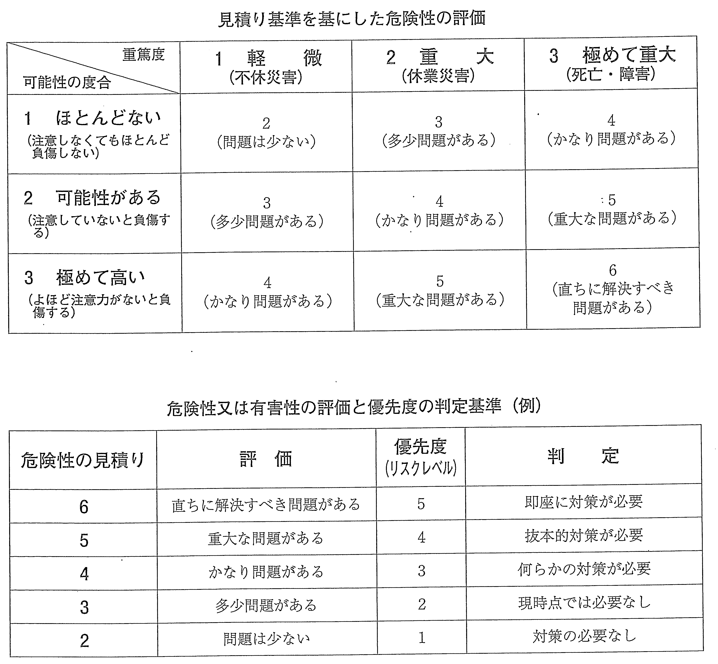
《全建統一様式 第６号》 工事安全衛生計画書

